WEBサーバー動作確認
ID | 項番 | 作業内容 |  | 実行ユーザ | 作業対象 | 作業詳細 | 実行コマンド or 実行操作内容 | 確認観点(確認内容) | 備考
 |  |  |  |  |  | ▼▼▼VirtualBox上のjump-devで直接実施▼▼▼
 |  |  |  |  |  | ▼▼▼1.動作確認(クライアント側にて実施)▼▼▼
A01 | 1-1 | 1.FireFoxからWEBサーバーへのアクセス | ① | - | 【踏み台サーバー】(FireFox) | FireFoxを起動してWEBサーバーの画面を確認する | 以下のURLでLBサーバーへアクセスする https://【LBサーバーのFQDN】 |  URLバーに鍵アイコンが表示され、「index.html」で記載した内容の画面が表示されること | 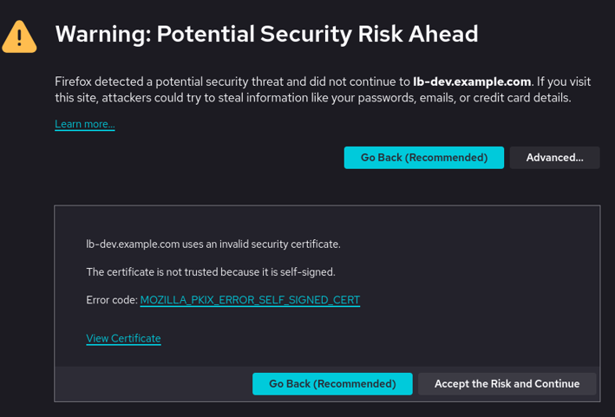 以下のような画面が出たら、「Accept the Risk and Continue」をクリックする
 |  |  |  |  |  | ▲▲▲1.動作確認(クライアント側にて実施)▲▲▲
 |  |  |  |  |  | ▲▲▲VirtualBox上の仮想マシンで直接実施▲▲▲

